Information
1. Màn hình Dashboad của hệ thống
 | Chỉ có tài khoản thuộc role "Super Admin" mới có quyền sửa. Các quyền còn lại chỉ View
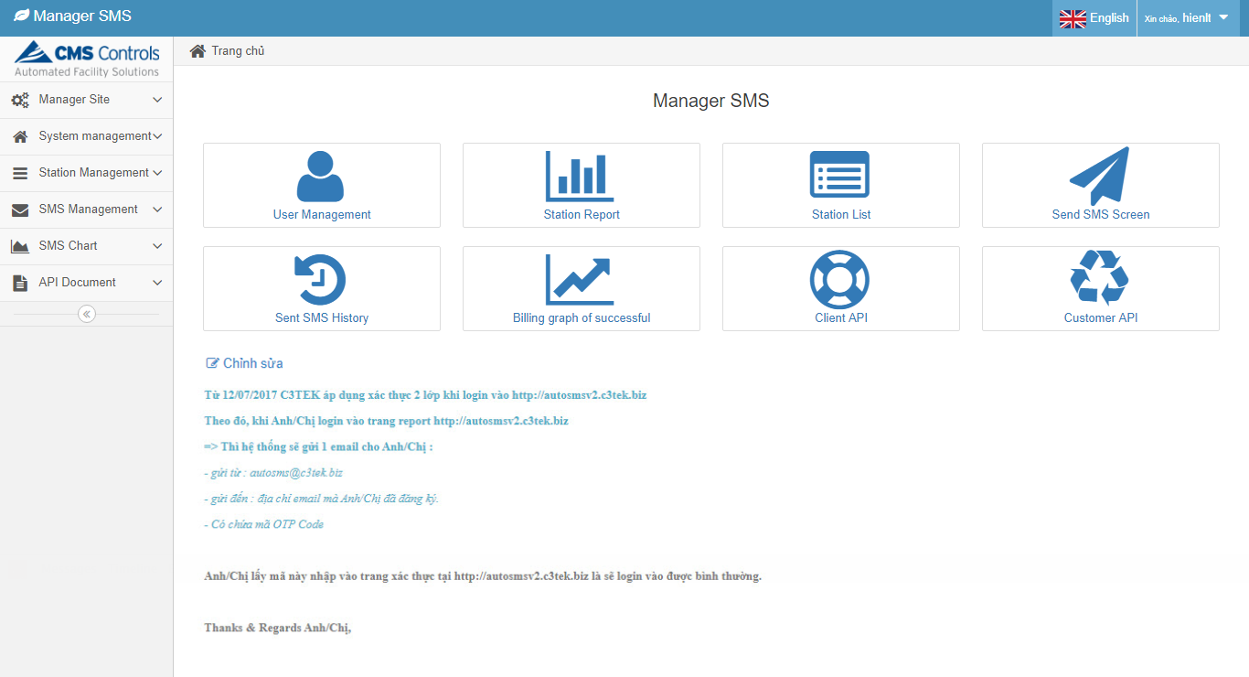

2. Màn hình Client API
 | Chỉ có tài khoản thuộc role "Super Admin" mới có quyền sửa. Các quyền còn lại chỉ View

3. Màn hình Customer API
 | Chỉ có tài khoản thuộc role "Super Admin" mới có quyền sửa. Các quyền còn lại chỉ View

System_Setting
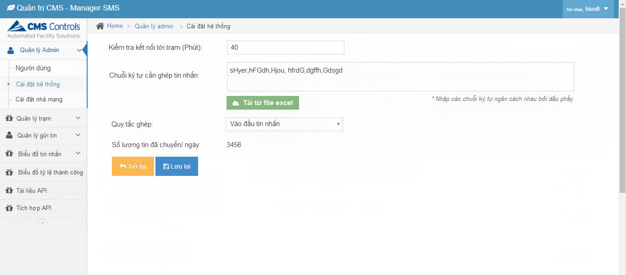
1. Màn hình cài đặt hệ thống
 | Tiếng Việt | Tiếng Anh | Key | Database
 | Kiểm tra kết nối tới trạm (Giây) | Check connect with station (Second) | check_connect_with_station_second | System_Setting
 | Chuỗi ký tự cần ghép tin nhắn | Concatenation strings | concatenation_strings
 | Quy tắc ghép | Concatenation rule | concatenation_rule
 | Nhập các chuỗi ký tự ngăn cách nhau bởi dấu phẩy | Enter strings separated by comma | enter_strings_separated_by_comma
 | Tải từ file excel | Upload from file excel | upload_from_file_excel
 | Vào đầu tin nhắn | The first of SMS | the_first_of_sms
 | Vào cuối tin nhắn | The end of SMS | the_end_of_sms
 | Vào vị trí bất kỳ | The random of SMS | the_random_of_sms
 | Số SMS đã chuyển / ngày | Number of SMS transferred / day | number_of_sms_transferred_day
 | Trở lại | Back | back
 | Lưu | Save | save

User_Mgt
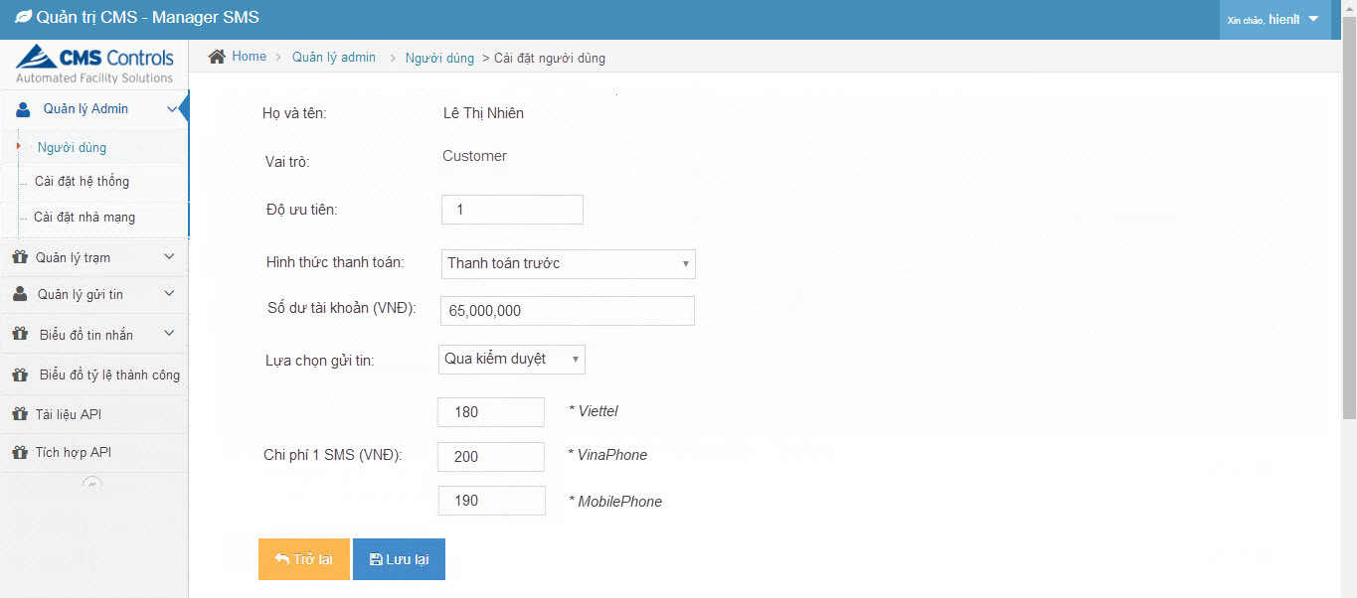
1. Màn hình danh sách người dùng
 | Có thể tạo tài khoản theo 3 vai trò: SuperAdmin, Admin, Customer
 | Cài đặt tài khoản người dùng theo vai trò: Admin hoặc Customer
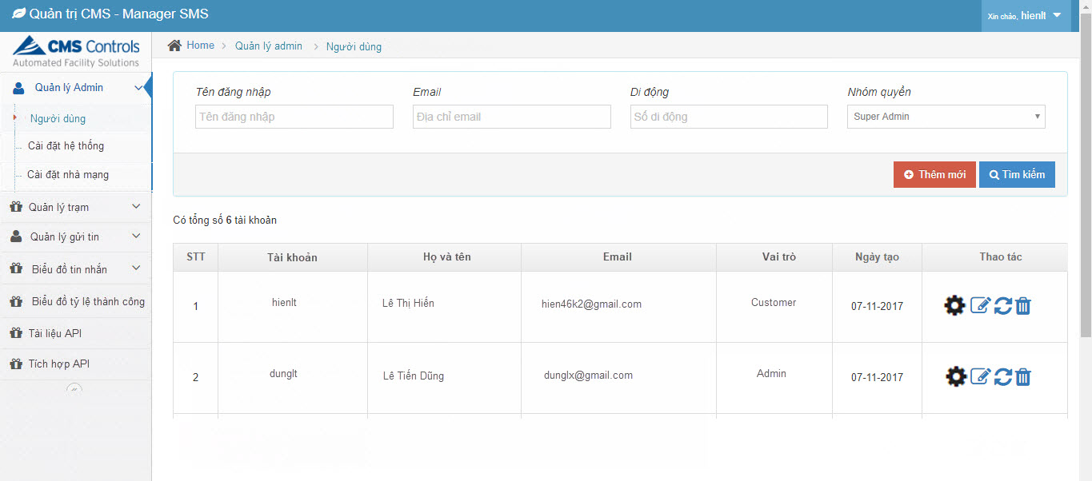

2. Màn hình cài đặt tài khoản:
 | Tiếng Việt | Tiếng Anh | Key | Database
 | Họ và tên | Fullname | fullname | User_Setting
 | Số SMS đã chuyển / ngày | Number of SMS transferred / day | number_of_sms_transferred_day
 | Vai trò | Role | role
 | Độ ưu tiên | Priority | priority
 | Phương thức thanh toán | Payment methods | payment_methods
 | Thanh toán trước | Before payment | before_payment
 | Thanh toán sau | After payment | after_payment
 | Tự động quét khi gửi tin | Auto scan when sending | Auto_scan_when_sending
 | Có | Yes | yes
 | Không | No | no
 | Lựa chọn gửi tin | Sending options | sending_options
 | Qua kiểm duyệt | Through censorship | through_censorship
 | Gửi tự động | Send auto | send_auto
 | Chi phí 1 SMS (VNĐ) | One SMS cost (VND) | one_sms_cost

2.1. Vai trò Admin
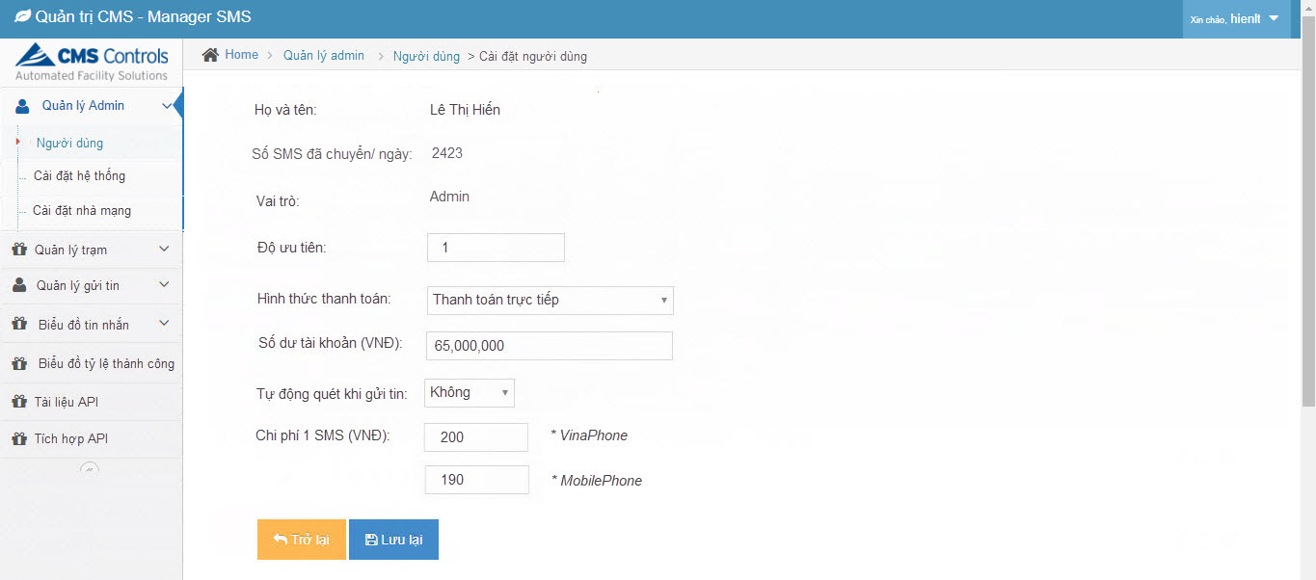

2.2. Vai trò Customer

Carrier_Setting
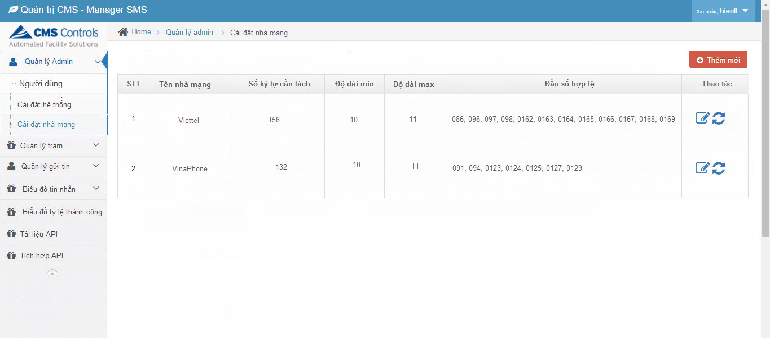
1. Màn hình cài đặt nhà mạng
 | Tiếng Việt | Tiếng Anh | Key | Database
 | STT | No. | no. | Carrier_Setting
 | Tên nhà mạng | Carrier name | carrier_name
 | Số ký tự cần tách | Number of characters to split SMS | number_of_characters_to_split_sms
 | Độ dài min | Shortest length of number | shortest_length_of_number
 | Độ dài max | Longest length of number | longest_length_of_number
 | Đầu số hợp lệ | The first number available | the_first_number_available
 | Thêm mới | Add new | add_new
 | Thao tác | Action | action

Station_Setting
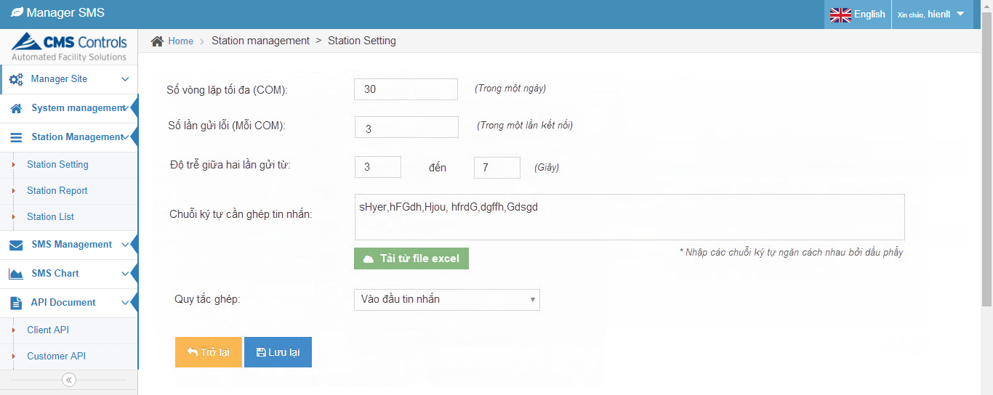
1. Màn hình cài đặt Trạm
 | Tiếng Việt | Tiếng Anh | Key | Database
 | Số vòng lặp tối đa (mỗi COM) | Number of loop max (Each COM) | number_of_loop_max_each_com | Carrier_Setting
 | Trong một ngày | In one day | in_one_day
 | Số lần gửi lỗi (mỗi COM) | Number of sent error (Each COM) | number_of_sent_error_each_com
 | Trong một lần kết nối | In one connected | in_one_connected
 | Độ trễ giữa hai lần gửi | Delay between two times | delay_between_two_times
 | Chuỗi ký tự cần ghép tin nhắn | Concatenation strings | concatenation_strings
 | Quy tắc ghép | Concatenation rule | concatenation_rule
 | Nhập các chuỗi ký tự ngăn cách nhau bởi dấu phẩy | Enter strings separated by comma | enter_strings_separated_by_comma
 | Tải từ file excel | Upload from file excel | upload_from_file_excel
 | Vào đầu tin nhắn | The first of SMS | the_first_of_sms
 | Vào cuối tin nhắn | The end of SMS | the_end_of_sms
 | Vào vị trí bất kỳ | The random of SMS | the_random_of_sms
 | Giây | Seconds | seconds

Station_Report
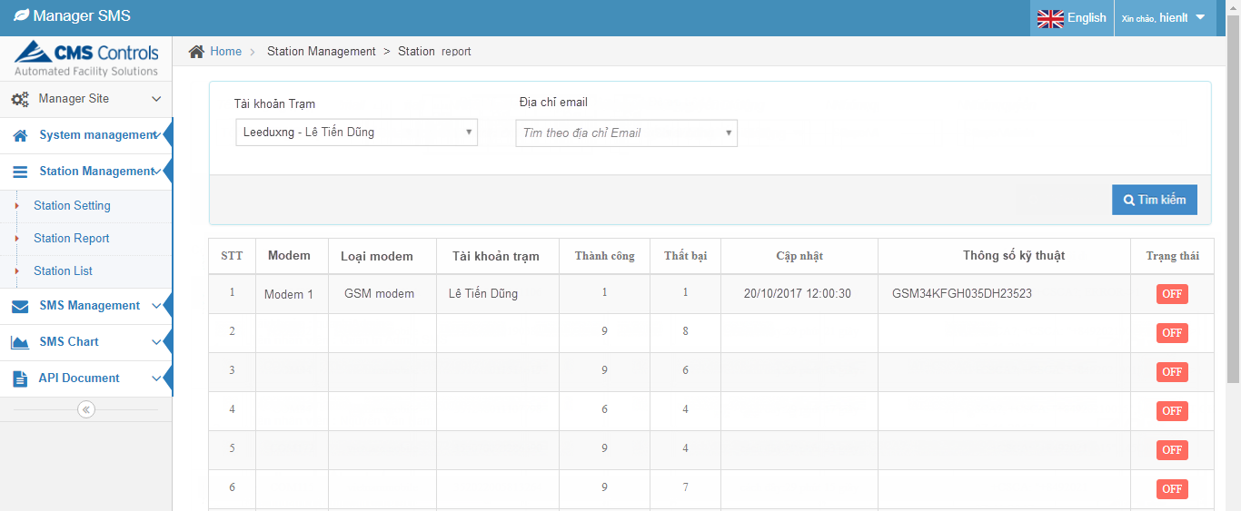
1. Màn hình Thống kê trạm
 | Tiếng Việt | Tiếng Anh | Key | Database
 | Tài khoản trạm | Station account | station_account | Web_user
 | Địa chỉ email | Email address | email_address | Modem
 | Tìm theo địa chỉ email | Search by email address | search_by_email | Modem_Com
 | Tất cả | All | all | Tài khoản trạm: Default là "Tất cả"
 | Tìm kiếm | Search | search
 | STT | No. | no.
 | Modem | Modem | modem
 | Loại modem | Modem type | modem_type
 | Thành công | Successful | successful
 | Thất bại | Failure | failure
 | Cập nhật | Updated | updated
 | Thông số kỹ thuật | Digital | digital
 | Trạng thái | Status | status
 | * Lưu ý:
 | - Thông tin tìm kiếm: Lọc thông tin từ bảng "Web_User". Tài khoản trạm (default: Tất cả), Địa chỉ email (Default: NULL). Mục Tìm kiếm chỉ hiển thị với tài khoản Super Admin
 | - Màn hình này chỉ phân quyền cho tài khoản Super Admin
 | - Danh sách Modem => Lấy thông tin từ bảng "Modem"
 | - Số lượng thành công, thất bại: Liên kết với bảng "Modem_Com" theo modem_id, đếm 2 trường "success_number" và "fail_number"

Station_List
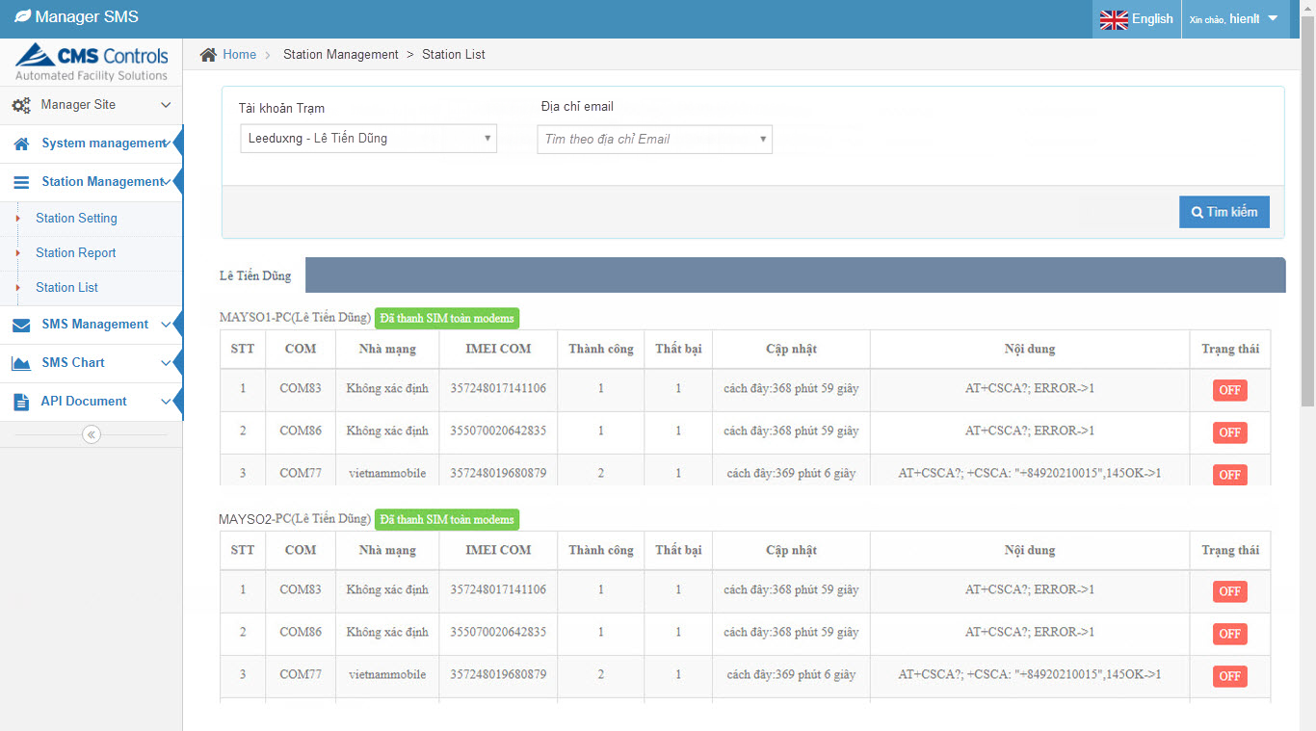
1. Màn hình Danh sách Trạm
 | Tiếng Việt | Tiếng Anh | Key | Database
 | Tài khoản trạm | Station account | station_account | Web_user
 | Địa chỉ email | Email address | email_address | Modem
 | Tìm theo địa chỉ email | Search by email address | search_by_email | Modem_Com
 | Tất cả | All | all | Tài khoản trạm: Default là "Tất cả"
 | Tìm kiếm | Search | search
 | STT | No. | no.
 | COM | COM | com
 | Nhà mạng | Carrier name | carrier_name
 | IMEI COM | IMEI COM | imei_com
 | Thành công | Successful | successful
 | Thất bại | Failure | failure
 | Cập nhật | Updated | updated
 | Nội dung | Content | content
 | Trạng thái | Status | status
 | * Lưu ý:
 | - Thông tin tìm kiếm: Lọc thông tin từ bảng "Web_User". Tài khoản trạm (default: Tất cả), Địa chỉ email (Default: NULL). Mục Tìm kiếm chỉ hiển thị với tài khoản Super Admin
 | - Với tài khoản thuộc Role Admin: Chỉ nhìn thấy các trạm của mình (Lọc theo user_id)
 | - Group theo thông tin của Tài khoản trạm/ Modem => Lấy thông tin từ bảng "Modem"
 | - Danh sách COM => Lấy thông tin từ bảng "Modem_Com"

Send_SMS_Screen
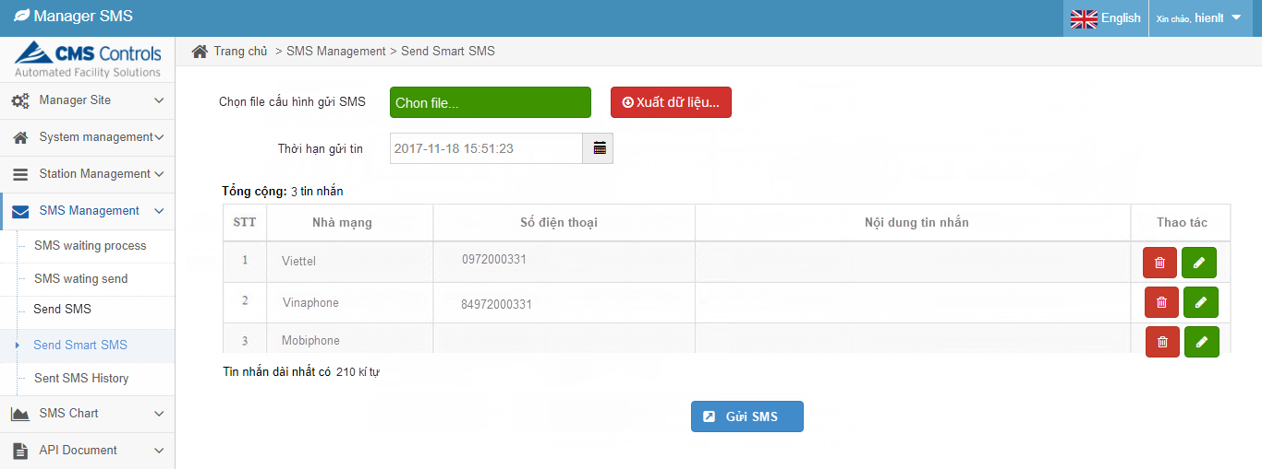
1. Màn hình Gửi SMS (Màn hình tại Customer)
 | Tiếng Việt | Tiếng Anh | Key | Database
 | Số điện thoại | Phone number | phone_number | Carrier_Setting
 | Lấy từ file excel | Upload from file excel | upload from file excel | Sms_Customer
 | Nội dung tin nhắn | SMS content | sms_content | Sms_Log
 | Lấy nội dung từ tin nhắn mẫu | Get content from template SMS | get_content_from_template_sms | Sms_SendTo
 | Xuất dữ liệu | Export data | export_data
 | Thời hạn gửi tin | Send SMS deadline | send_sms_deadline
 | Gửi SMS | Send SMS | send_sms
 | * Mô tả:
 | Màn hình này để thực hiện gửi đến nhiều số điện thoại nhưng cùng 1 nội dung tin nhắn
 | - Lấy từ file: Chọn theo template (Template_sms.xlsx)
 | - Số điện thoại: Chọn lấy từ file kiểm tra các điều kiện sau:
 | + Số điện thoại có chứa ký tự => Đưa vào danh sách báo không hợp lệ
 | + Số điện thoại có chứa dấu cách, dấu chấm, dấu phẩu, dấu gạch ngang => Clear hết
 | + Kiểm tra số ký tự đảm bảo thuộc các đầu số được thiết lập và độ dài phải trong khoảng Min-Max theo setting của nhà mạng (table: Carrier_Setting)
 | => Sau khi chọn Tải file số điện thoại lên kiểm tra các điều kiện trên đưa ra cảnh báo danh sách số điện thoại không hợp lệ
 | - Sau khi tải file thành công: Danh sách số điện thoại hợp lệ sẽ hiển thị trên textbox trường "Số điện thoại" (cách nhau bởi dấu phẩy)
 | - Lấy nội dung từ tin nhắn mẫu: Bật pop-up cho chọn nội dung tin nhắn từ mẫu có sẵn
 | - Xuất dữ liệu: Xuất file excel theo template (Danh sach SMS can gui.xls)
 | - Thời hạn gửi tin: Thời gian cuối cùng cần gửi hết tin
 | - Chọn "Gửi SMS": Hệ thống xử lý sinh ra các bản ghi tương ứng trong các bảng: Sms_Customer; Sms_Log, Sms_SendTo

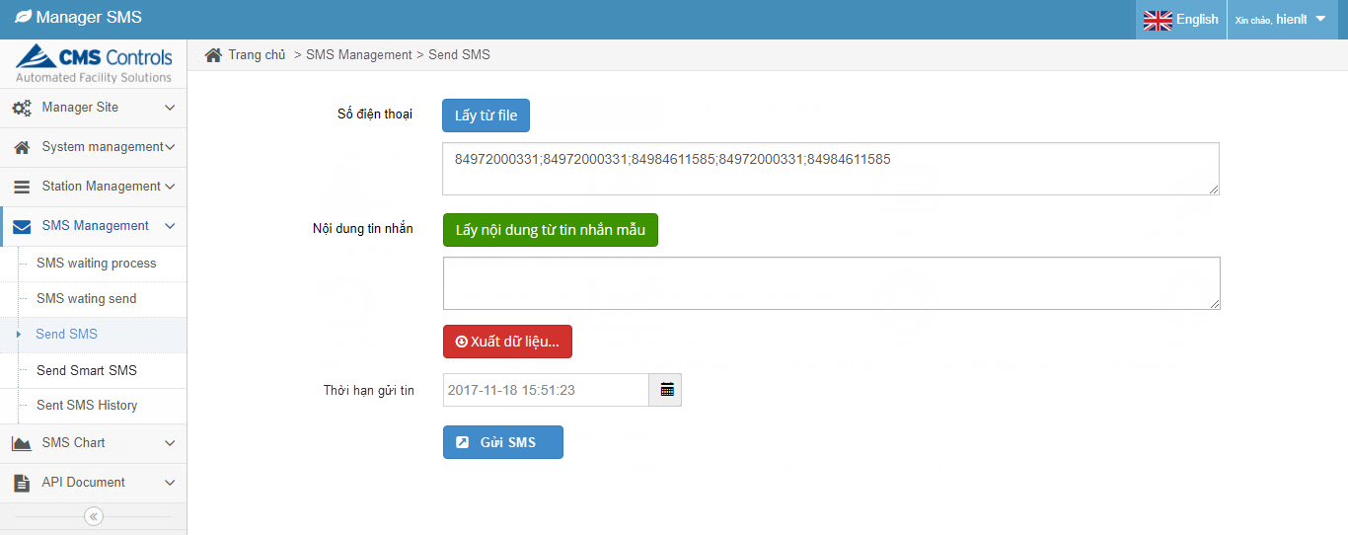

* Xem xét việc cài đặt tin nhắn mẫu như hình bên dưới
 | Tiếng Việt | Tiếng Anh | Key | Database
 | Danh sách tin nhắn mẫu | SMS template list | sms_template_list | Sms_Template
 | Tên tin nhắn mẫu | SMS template name | sms_template_name
 | Nội dung tin nhắn | SMS content | sms_content
 | Từ khóa | Key word | key_word
 | Tìm kiếm | Search | search
 | Tên mẫu | Template name | template_name
 | Nội dung | Content | content
 | Cập nhật | Update | update
 | Thao tác | Action | action
 | Thêm tin nhắn mẫu | Add template SMS | add_template_sms
 | Độ dài tin nhắn | SMS length | sms_length
 | Lưu | Save | save
 | Hủy | Cancel | cancel

2. Màn hình Gửi Smart SMS (Màn hình tại Customer)
 | Tiếng Việt | Tiếng Anh | Key | Database
 | Chọn file cấu hình gửi SMS | Choose the configuration file to send SMS | choose_the_configuration_file | Carrier_Setting
 | Chọn file | Choose file | choose_file | Sms_Customer
 | Số điện thoại | Phone number | phone_number | Sms_Log
 | Xuất dữ liệu | Export data | export_data | Sms_SendTo
 | Nội dung tin nhắn | SMS content | sms_content
 | Tổng cộng | Total | total
 | Tin nhắn | Message | message
 | Thời hạn gửi tin | Send SMS deadline | send_sms_deadline
 | Tin nhắn dài nhất có | The longest SMS has | the_longest_sms_has
 | Kí tự | Characters | characters
 | Gửi SMS | Send SMS | send_sms
 | Thao tác | Action | action
 | Nhà mạng | Carrier | carrier
 | STT | No. | no.
 | * Mô tả:
 | Màn hình này để thực hiện gửi đến nhiều số điện thoại với các nội dung khác nhau và được cấu hình động (Theo template Template_smart_sms.xlsx)
 | - Chọn file...: Chọn theo template (Template_sms.xlsx)
 | - Chọn file cấu hình gửi SMS: Chọn lấy từ file kiểm tra các điều kiện sau:
 | + Số điện thoại có chứa ký tự => Đưa vào danh sách báo không hợp lệ
 | + Số điện thoại có chứa dấu cách, dấu chấm, dấu phẩu, dấu gạch ngang => Clear hết
 | + Kiểm tra số ký tự đảm bảo thuộc các đầu số được thiết lập và độ dài phải trong khoảng Min-Max theo setting của nhà mạng (table: Carrier_Setting)
 | => Sau khi "Chọn file…" số điện thoại lên kiểm tra các điều kiện trên đưa ra cảnh báo danh sách số điện thoại không hợp lệ
 | - Sau khi chọn file thành công: Danh sách SMS tạm được tách sẽ hiển thị bên dưới và có thể chỉnh sửa hay xóa
 | - Xuất dữ liệu: Xuất file excel theo template (Danh sach SMS can gui.xls)
 | - Thời hạn gửi tin: Thời gian cuối cùng cần gửi hết tin
 | - Chọn "Gửi SMS": Hệ thống xử lý sinh ra các bản ghi tương ứng trong các bảng: Sms_Customer; Sms_Log, Sms_SendTo

